LevelC_电能量市场出清电价
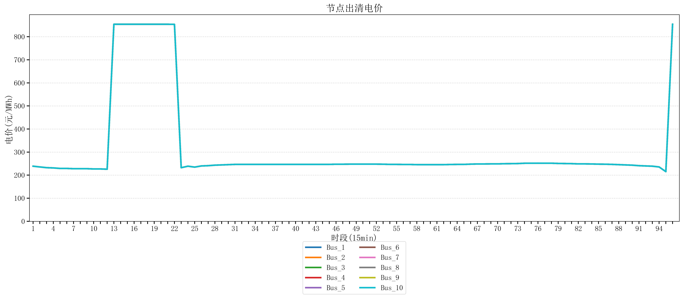
节点编号 | 电价类型 | 时段1 | 时段2 | 时段3 | 时段4 | 时段5 | 时段6 | 时段7 | 时段8 | 时段9 | 时段10 | 时段11 | 时段12 | 时段13 | 时段14 | 时段15 | 时段16 | 时段17 | 时段18 | 时段19 | 时段20 | 时段21 | 时段22
id | price_type | t1 | t2 | t3 | t4 | t5 | t6 | t7 | t8 | t9 | t10 | t11 | t12 | t13 | t14 | t15 | t16 | t17 | t18 | t19 | t20 | t21 | t22
str | str | float64 | float64 | float64 | float64 | float64 | float64 | float64 | float64 | float64 | float64 | float64 | float64 | float64 | float64 | float64 | float64 | float64 | float64 | float64 | float64 | float64 | float64
Bus_1 | 电能量电价 | 238.76944 | 235.51528 | 232.414 | 231.30016 | 229.07248 | 229.07248 | 227.95864 | 227.95864 | 227.95864 | 226.8448 | 226.8448 | 225.73096 | 853.98584 | 853.98584 | 853.98584 | 853.98584 | 853.98584 | 853.98584 | 853.98584 | 853.98584 | 853.98584 | 853.42489684
Bus_2 | 电能量电价 | 238.76944 | 235.51528 | 232.414 | 231.30016 | 229.07248 | 229.07248 | 227.95864 | 227.95864 | 227.95864 | 226.8448 | 226.8448 | 225.73096 | 853.98584 | 853.98584 | 853.98584 | 853.98584 | 853.98584 | 853.98584 | 853.98584 | 853.98584 | 853.98584 | 853.42489684
Bus_3 | 电能量电价 | 238.76944 | 235.51528 | 232.414 | 231.30016 | 229.07248 | 229.07248 | 227.95864 | 227.95864 | 227.95864 | 226.8448 | 226.8448 | 225.73096 | 853.98584 | 853.98584 | 853.98584 | 853.98584 | 853.98584 | 853.98584 | 853.98584 | 853.98584 | 853.98584 | 853.42489684
Bus_4 | 电能量电价 | 238.76944 | 235.51528 | 232.414 | 231.30016 | 229.07248 | 229.07248 | 227.95864 | 227.95864 | 227.95864 | 226.8448 | 226.8448 | 225.73096 | 853.98584 | 853.98584 | 853.98584 | 853.98584 | 853.98584 | 853.98584 | 853.98584 | 853.98584 | 853.98584 | 853.42489684
Bus_5 | 电能量电价 | 238.76944 | 235.51528 | 232.414 | 231.30016 | 229.07248 | 229.07248 | 227.95864 | 227.95864 | 227.95864 | 226.8448 | 226.8448 | 225.73096 | 853.98584 | 853.98584 | 853.98584 | 853.98584 | 853.98584 | 853.98584 | 853.98584 | 853.98584 | 853.98584 | 853.42489684
Bus_6 | 电能量电价 | 238.76944 | 235.51528 | 232.414 | 231.30016 | 229.07248 | 229.07248 | 227.95864 | 227.95864 | 227.95864 | 226.8448 | 226.8448 | 225.73096 | 853.98584 | 853.98584 | 853.98584 | 853.98584 | 853.98584 | 853.98584 | 853.98584 | 853.98584 | 853.98584 | 853.42489684
Bus_7 | 电能量电价 | 238.76944 | 235.51528 | 232.414 | 231.30016 | 229.07248 | 229.07248 | 227.95864 | 227.95864 | 227.95864 | 226.8448 | 226.8448 | 225.73096 | 853.98584 | 853.98584 | 853.98584 | 853.98584 | 853.98584 | 853.98584 | 853.98584 | 853.98584 | 853.98584 | 853.42489684
Bus_8 | 电能量电价 | 238.76944 | 235.51528 | 232.414 | 231.30016 | 229.07248 | 229.07248 | 227.95864 | 227.95864 | 227.95864 | 226.8448 | 226.8448 | 225.73096 | 853.98584 | 853.98584 | 853.98584 | 853.98584 | 853.98584 | 853.98584 | 853.98584 | 853.98584 | 853.98584 | 853.42489684
Bus_9 | 电能量电价 | 238.76944 | 235.51528 | 232.414 | 231.30016 | 229.07248 | 229.07248 | 227.95864 | 227.95864 | 227.95864 | 226.8448 | 226.8448 | 225.73096 | 853.98584 | 853.98584 | 853.98584 | 853.98584 | 853.98584 | 853.98584 | 853.98584 | 853.98584 | 853.98584 | 853.42489684
Bus_10 | 电能量电价 | 238.76944 | 235.51528 | 232.414 | 231.30016 | 229.07248 | 229.07248 | 227.95864 | 227.95864 | 227.95864 | 226.8448 | 226.8448 | 225.73096 | 853.98584 | 853.98584 | 853.98584 | 853.98584 | 853.98584 | 853.98584 | 853.98584 | 853.98584 | 853.98584 | 853.42489684
Bus_11 | 电能量电价 | 238.76944 | 235.51528 | 232.414 | 231.30016 | 229.07248 | 229.07248 | 227.95864 | 227.95864 | 227.95864 | 226.8448 | 226.8448 | 225.73096 | 853.98584 | 853.98584 | 853.98584 | 853.98584 | 853.98584 | 853.98584 | 853.98584 | 853.98584 | 853.98584 | 853.42489684
Bus_12 | 电能量电价 | 238.76944 | 235.51528 | 232.414 | 231.30016 | 229.07248 | 229.07248 | 227.95864 | 227.95864 | 227.95864 | 226.8448 | 226.8448 | 225.73096 | 853.98584 | 853.98584 | 853.98584 | 853.98584 | 853.98584 | 853.98584 | 853.98584 | 853.98584 | 853.98584 | 853.42489684
Bus_13 | 电能量电价 | 238.76944 | 235.51528 | 232.414 | 231.30016 | 229.07248 | 229.07248 | 227.95864 | 227.95864 | 227.95864 | 226.8448 | 226.8448 | 225.73096 | 853.98584 | 853.98584 | 853.98584 | 853.98584 | 853.98584 | 853.98584 | 853.98584 | 853.98584 | 853.98584 | 853.42489684
Bus_14 | 电能量电价 | 238.76944 | 235.51528 | 232.414 | 231.30016 | 229.07248 | 229.07248 | 227.95864 | 227.95864 | 227.95864 | 226.8448 | 226.8448 | 225.73096 | 853.98584 | 853.98584 | 853.98584 | 853.98584 | 853.98584 | 853.98584 | 853.98584 | 853.98584 | 853.98584 | 853.42489684
Bus_15 | 电能量电价 | 238.76944 | 235.51528 | 232.414 | 231.30016 | 229.07248 | 229.07248 | 227.95864 | 227.95864 | 227.95864 | 226.8448 | 226.8448 | 225.73096 | 853.98584 | 853.98584 | 853.98584 | 853.98584 | 853.98584 | 853.98584 | 853.98584 | 853.98584 | 853.98584 | 853.42489684
Bus_16 | 电能量电价 | 238.76944 | 235.51528 | 232.414 | 231.30016 | 229.07248 | 229.07248 | 227.95864 | 227.95864 | 227.95864 | 226.8448 | 226.8448 | 225.73096 | 853.98584 | 853.98584 | 853.98584 | 853.98584 | 853.98584 | 853.98584 | 853.98584 | 853.98584 | 853.98584 | 853.42489684
Bus_17 | 电能量电价 | 238.76944 | 235.51528 | 232.414 | 231.30016 | 229.07248 | 229.07248 | 227.95864 | 227.95864 | 227.95864 | 226.8448 | 226.8448 | 225.73096 | 853.98584 | 853.98584 | 853.98584 | 853.98584 | 853.98584 | 853.98584 | 853.98584 | 853.98584 | 853.98584 | 853.42489684
Bus_18 | 电能量电价 | 238.76944 | 235.51528 | 232.414 | 231.30016 | 229.07248 | 229.07248 | 227.95864 | 227.95864 | 227.95864 | 226.8448 | 226.8448 | 225.73096 | 853.98584 | 853.98584 | 853.98584 | 853.98584 | 853.98584 | 853.98584 | 853.98584 | 853.98584 | 853.98584 | 853.42489684
Bus_19 | 电能量电价 | 238.76944 | 235.51528 | 232.414 | 231.30016 | 229.07248 | 229.07248 | 227.95864 | 227.95864 | 227.95864 | 226.8448 | 226.8448 | 225.73096 | 853.98584 | 853.98584 | 853.98584 | 853.98584 | 853.98584 | 853.98584 | 853.98584 | 853.98584 | 853.98584 | 853.42489684
Bus_20 | 电能量电价 | 238.76944 | 235.51528 | 232.414 | 231.30016 | 229.07248 | 229.07248 | 227.95864 | 227.95864 | 227.95864 | 226.8448 | 226.8448 | 225.73096 | 853.98584 | 853.98584 | 853.98584 | 853.98584 | 853.98584 | 853.98584 | 853.98584 | 853.98584 | 853.98584 | 853.42489684
Bus_21 | 电能量电价 | 238.76944 | 235.51528 | 232.414 | 231.30016 | 229.07248 | 229.07248 | 227.95864 | 227.95864 | 227.95864 | 226.8448 | 226.8448 | 225.73096 | 853.98584 | 853.98584 | 853.98584 | 853.98584 | 853.98584 | 853.98584 | 853.98584 | 853.98584 | 853.98584 | 853.42489684
Bus_22 | 电能量电价 | 238.76944 | 235.51528 | 232.414 | 231.30016 | 229.07248 | 229.07248 | 227.95864 | 227.95864 | 227.95864 | 226.8448 | 226.8448 | 225.73096 | 853.98584 | 853.98584 | 853.98584 | 853.98584 | 853.98584 | 853.98584 | 853.98584 | 853.98584 | 853.98584 | 853.42489684
Bus_23 | 电能量电价 | 238.76944 | 235.51528 | 232.414 | 231.30016 | 229.07248 | 229.07248 | 227.95864 | 227.95864 | 227.95864 | 226.8448 | 226.8448 | 225.73096 | 853.98584 | 853.98584 | 853.98584 | 853.98584 | 853.98584 | 853.98584 | 853.98584 | 853.98584 | 853.98584 | 853.42489684
Bus_24 | 电能量电价 | 238.76944 | 235.51528 | 232.414 | 231.30016 | 229.07248 | 229.07248 | 227.95864 | 227.95864 | 227.95864 | 226.8448 | 226.8448 | 225.73096 | 853.98584 | 853.98584 | 853.98584 | 853.98584 | 853.98584 | 853.98584 | 853.98584 | 853.98584 | 853.98584 | 853.42489684
Bus_25 | 电能量电价 | 238.76944 | 235.51528 | 232.414 | 231.30016 | 229.07248 | 229.07248 | 227.95864 | 227.95864 | 227.95864 | 226.8448 | 226.8448 | 225.73096 | 853.98584 | 853.98584 | 853.98584 | 853.98584 | 853.98584 | 853.98584 | 853.98584 | 853.98584 | 853.98584 | 853.42489684
Bus_26 | 电能量电价 | 238.76944 | 235.51528 | 232.414 | 231.30016 | 229.07248 | 229.07248 | 227.95864 | 227.95864 | 227.95864 | 226.8448 | 226.8448 | 225.73096 | 853.98584 | 853.98584 | 853.98584 | 853.98584 | 853.98584 | 853.98584 | 853.98584 | 853.98584 | 853.98584 | 853.42489684
Bus_27 | 电能量电价 | 238.76944 | 235.51528 | 232.414 | 231.30016 | 229.07248 | 229.07248 | 227.95864 | 227.95864 | 227.95864 | 226.8448 | 226.8448 | 225.73096 | 853.98584 | 853.98584 | 853.98584 | 853.98584 | 853.98584 | 853.98584 | 853.98584 | 853.98584 | 853.98584 | 853.42489684
Bus_28 | 电能量电价 | 238.76944 | 235.51528 | 232.414 | 231.30016 | 229.07248 | 229.07248 | 227.95864 | 227.95864 | 227.95864 | 226.8448 | 226.8448 | 225.73096 | 853.98584 | 853.98584 | 853.98584 | 853.98584 | 853.98584 | 853.98584 | 853.98584 | 853.98584 | 853.98584 | 853.42489684
Bus_29 | 电能量电价 | 238.76944 | 235.51528 | 232.414 | 231.30016 | 229.07248 | 229.07248 | 227.95864 | 227.95864 | 227.95864 | 226.8448 | 226.8448 | 225.73096 | 853.98584 | 853.98584 | 853.98584 | 853.98584 | 853.98584 | 853.98584 | 853.98584 | 853.98584 | 853.98584 | 853.42489684
Bus_30 | 电能量电价 | 238.76944 | 235.51528 | 232.414 | 231.30016 | 229.07248 | 229.07248 | 227.95864 | 227.95864 | 227.95864 | 226.8448 | 226.8448 | 225.73096 | 853.98584 | 853.98584 | 853.98584 | 853.98584 | 853.98584 | 853.98584 | 853.98584 | 853.98584 | 853.98584 | 853.42489684
Bus_31 | 电能量电价 | 238.76944 | 235.51528 | 232.414 | 231.30016 | 229.07248 | 229.07248 | 227.95864 | 227.95864 | 227.95864 | 226.8448 | 226.8448 | 225.73096 | 853.98584 | 853.98584 | 853.98584 | 853.98584 | 853.98584 | 853.98584 | 853.98584 | 853.98584 | 853.98584 | 853.42489684
Bus_32 | 电能量电价 | 238.76944 | 235.51528 | 232.414 | 231.30016 | 229.07248 | 229.07248 | 227.95864 | 227.95864 | 227.95864 | 226.8448 | 226.8448 | 225.73096 | 853.98584 | 853.98584 | 853.98584 | 853.98584 | 853.98584 | 853.98584 | 853.98584 | 853.98584 | 853.98584 | 853.42489684
Bus_33 | 电能量电价 | 238.76944 | 235.51528 | 232.414 | 231.30016 | 229.07248 | 229.07248 | 227.95864 | 227.95864 | 227.95864 | 226.8448 | 226.8448 | 225.73096 | 853.98584 | 853.98584 | 853.98584 | 853.98584 | 853.98584 | 853.98584 | 853.98584 | 853.98584 | 853.98584 | 853.42489684
Bus_34 | 电能量电价 | 238.76944 | 235.51528 | 232.414 | 231.30016 | 229.07248 | 229.07248 | 227.95864 | 227.95864 | 227.95864 | 226.8448 | 226.8448 | 225.73096 | 853.98584 | 853.98584 | 853.98584 | 853.98584 | 853.98584 | 853.98584 | 853.98584 | 853.98584 | 853.98584 | 853.42489684
Bus_35 | 电能量电价 | 238.76944 | 235.51528 | 232.414 | 231.30016 | 229.07248 | 229.07248 | 227.95864 | 227.95864 | 227.95864 | 226.8448 | 226.8448 | 225.73096 | 853.98584 | 853.98584 | 853.98584 | 853.98584 | 853.98584 | 853.98584 | 853.98584 | 853.98584 | 853.98584 | 853.42489684
Bus_36 | 电能量电价 | 238.76944 | 235.51528 | 232.414 | 231.30016 | 229.07248 | 229.07248 | 227.95864 | 227.95864 | 227.95864 | 226.8448 | 226.8448 | 225.73096 | 853.98584 | 853.98584 | 853.98584 | 853.98584 | 853.98584 | 853.98584 | 853.98584 | 853.98584 | 853.98584 | 853.42489684
Bus_37 | 电能量电价 | 238.76944 | 235.51528 | 232.414 | 231.30016 | 229.07248 | 229.07248 | 227.95864 | 227.95864 | 227.95864 | 226.8448 | 226.8448 | 225.73096 | 853.98584 | 853.98584 | 853.98584 | 853.98584 | 853.98584 | 853.98584 | 853.98584 | 853.98584 | 853.98584 | 853.42489684
Bus_38 | 电能量电价 | 238.76944 | 235.51528 | 232.414 | 231.30016 | 229.07248 | 229.07248 | 227.95864 | 227.95864 | 227.95864 | 226.8448 | 226.8448 | 225.73096 | 853.98584 | 853.98584 | 853.98584 | 853.98584 | 853.98584 | 853.98584 | 853.98584 | 853.98584 | 853.98584 | 853.42489684
Bus_39 | 电能量电价 | 238.76944 | 235.51528 | 232.414 | 231.30016 | 229.07248 | 229.07248 | 227.95864 | 227.95864 | 227.95864 | 226.8448 | 226.8448 | 225.73096 | 853.98584 | 853.98584 | 853.98584 | 853.98584 | 853.98584 | 853.98584 | 853.98584 | 853.98584 | 853.98584 | 853.42489684
Bus_40 | 电能量电价 | 238.76944 | 235.51528 | 232.414 | 231.30016 | 229.07248 | 229.07248 | 227.95864 | 227.95864 | 227.95864 | 226.8448 | 226.8448 | 225.73096 | 853.98584 | 853.98584 | 853.98584 | 853.98584 | 853.98584 | 853.98584 | 853.98584 | 853.98584 | 853.98584 | 853.42489684
Bus_41 | 电能量电价 | 238.76944 | 235.51528 | 232.414 | 231.30016 | 229.07248 | 229.07248 | 227.95864 | 227.95864 | 227.95864 | 226.8448 | 226.8448 | 225.73096 | 853.98584 | 853.98584 | 853.98584 | 853.98584 | 853.98584 | 853.98584 | 853.98584 | 853.98584 | 853.98584 | 853.42489684
Bus_42 | 电能量电价 | 238.76944 | 235.51528 | 232.414 | 231.30016 | 229.07248 | 229.07248 | 227.95864 | 227.95864 | 227.95864 | 226.8448 | 226.8448 | 225.73096 | 853.98584 | 853.98584 | 853.98584 | 853.98584 | 853.98584 | 853.98584 | 853.98584 | 853.98584 | 853.98584 | 853.42489684
Bus_43 | 电能量电价 | 238.76944 | 235.51528 | 232.414 | 231.30016 | 229.07248 | 229.07248 | 227.95864 | 227.95864 | 227.95864 | 226.8448 | 226.8448 | 225.73096 | 853.98584 | 853.98584 | 853.98584 | 853.98584 | 853.98584 | 853.98584 | 853.98584 | 853.98584 | 853.98584 | 853.42489684
Bus_44 | 电能量电价 | 238.76944 | 235.51528 | 232.414 | 231.30016 | 229.07248 | 229.07248 | 227.95864 | 227.95864 | 227.95864 | 226.8448 | 226.8448 | 225.73096 | 853.98584 | 853.98584 | 853.98584 | 853.98584 | 853.98584 | 853.98584 | 853.98584 | 853.98584 | 853.98584 | 853.42489684
Bus_1 | 阻塞电价 | 0 | 0 | 0 | 0 | 0 | 0 | 0 | 0 | 0 | 0 | 0 | 0 | 0 | 0 | 0 | 0 | 0 | 0 | 0 | 0 | 0 | 0
Bus_2 | 阻塞电价 | 0 | 0 | 0 | 0 | 0 | 0 | 0 | 0 | 0 | 0 | 0 | 0 | 0 | 0 | 0 | 0 | 0 | 0 | 0 | 0 | 0 | 0
...

LevelC_电力电量平衡表单
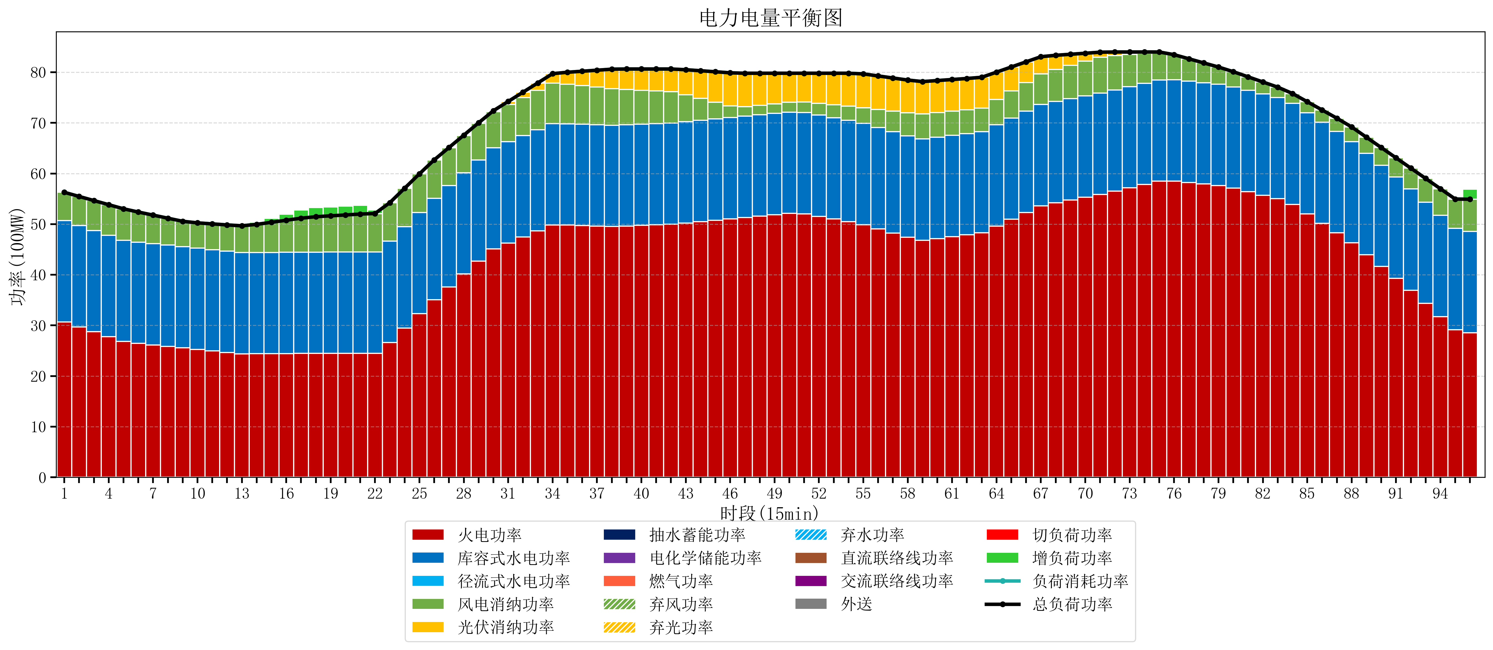
元件名称 | 时段1 | 时段2 | 时段3 | 时段4 | 时段5 | 时段6 | 时段7 | 时段8 | 时段9 | 时段10 | 时段11 | 时段12 | 时段13 | 时段14 | 时段15 | 时段16 | 时段17
name | t1 | t2 | t3 | t4 | t5 | t6 | t7 | t8 | t9 | t10 | t11 | t12 | t13 | t14 | t15 | t16 | t17
str | float64 | float64 | float64 | float64 | float64 | float64 | float64 | float64 | float64 | float64 | float64 | float64 | float64 | float64 | float64 | float64 | float64
火电功率 | 30.6754842 | 29.709549472 | 28.743614743 | 27.777680015 | 26.811745286 | 26.435270053 | 26.147213743 | 25.859157434 | 25.571101124 | 25.270494377 | 24.965458063 | 24.660421749 | 24.383168975 | 24.397595568 | 24.417855956 | 24.438116343 | 24.458376731
库容式水电功率 | 20 | 20 | 20 | 20 | 20 | 20 | 20 | 20 | 20 | 20 | 20 | 20 | 20 | 20 | 20 | 20 | 20
径流式水电功率 | 0 | 0 | 0 | 0 | 0 | 0 | 0 | 0 | 0 | 0 | 0 | 0 | 0 | 0 | 0 | 0 | 0
风电消纳功率 | 5.6 | 5.7525263158 | 5.9050526316 | 6.0575789474 | 6.2101052632 | 5.95 | 5.628 | 5.306 | 4.984 | 4.9751578947 | 5.0768421053 | 5.1785263158 | 5.2802105263 | 5.5543157895 | 5.9392631579 | 6.3242105263 | 6.7091578947
光伏消纳功率 | 0 | 0 | 0 | 0 | 0 | 0 | 0 | 0 | 0 | 0 | 0 | 0 | 0 | 0 | 0 | 0 | 0
抽水蓄能功率 | 0 | 0 | 0 | 0 | 0 | 0 | 0 | 0 | 0 | 0 | 0 | 0 | 0 | 0 | 0 | 0 | 0
电化学储能功率 | 0 | 0 | 0 | 0 | 0 | 0 | 0 | 0 | 0 | 0 | 0 | 0 | 0 | 0 | 0 | 0 | 0
燃气功率 | 0 | 0 | 0 | 0 | 0 | 0 | 0 | 0 | 0 | 0 | 0 | 0 | 0 | 0 | 0 | 0 | 0
直流联络线功率 | 0 | 0 | 0 | 0 | 0 | 0 | 0 | 0 | 0 | 0 | 0 | 0 | 0 | 0 | 0 | 0 | 0
交流联络线功率 | 0 | 0 | 0 | 0 | 0 | 0 | 0 | 0 | 0 | 0 | 0 | 0 | 0 | 0 | 0 | 0 | 0
负荷消耗功率 | 56.2754842 | 55.462075787 | 54.648667375 | 53.835258962 | 53.021850549 | 52.385270053 | 51.775213743 | 51.165157434 | 50.555101124 | 50.245652272 | 50.042300168 | 49.838948065 | 49.663379501 | 49.951911357 | 50.357119114 | 50.76232687 | 51.167534626
外送 | 0 | 0 | 0 | 0 | 0 | 0 | 0 | 0 | 0 | 0 | 0 | 0 | 0 | 0 | 0 | 0 | 0
总负荷功率 | 56.2754842 | 55.462075787 | 54.648667375 | 53.835258962 | 53.021850549 | 52.385270053 | 51.775213743 | 51.165157434 | 50.555101124 | 50.245652272 | 50.042300168 | 49.838948065 | 49.663379501 | 49.951911357 | 50.357119114 | 50.76232687 | 51.167534626
弃风功率 | 0 | 0 | 0 | 0 | 0 | 0 | 0 | 0 | 0 | 0 | 0 | 0 | 0 | 0 | 0 | 0 | 0
弃光功率 | 0 | 0 | 0 | 0 | 0 | 0 | 0 | 0 | 0 | 0 | 0 | 0 | 0 | 0 | 0 | 0 | 0
弃水功率 | 0 | 0 | 0 | 0 | 0 | 0 | 0 | 0 | 0 | 0 | 0 | 0 | 0 | 0 | 0 | 0 | 0
切负荷功率 | 0 | 0 | 0 | 0 | 0 | 0 | 0 | 0 | 0 | 0 | 0 | 0 | 0 | 0 | 0 | 0 | 0
增负荷功率 | 0 | 0 | 0 | 0 | 0 | 0 | 0 | 0 | 0 | 0 | 0 | 0 | 0.02778353928 | 0.39588795734 | 0.80109571357 | 1.2063034698 | 1.611511226

